Jan 2025
Orçamento pessoal mensal

RENDA MENSAL REAL | Vale Alimentação |  | $895.00 | Extraordinário:
 | ObjectEdge Salary |  | $6,488.00 | R$5400FERIAS | DESPESA TOTAL REAL | Soma TOTAL |  | $10,313.38
 | Rent from Santana AP |  | $826.07 | R$820OEPREM | Sobra do Mês |  |  | -$2,104.31
 | Renda mensal total |  | $8,209.07
 |  |  |  |  | GASTOS MENSAIS | Custo previsto | Custo Real | Diferença
GASTOS DIARIOS | Custo | Modelo | Detalhe |  | Dividas mes passado | $0.00 | $720.00 | -$720.00
Agua+Suco | $20.48 | DEBITO | Mercado |  | Financiamento | $880.00 | $827.00 | $53.00
Letícia Comida Cachorro | $20.00 | PIX | Leticia |  | Condominio Dom Pedro II | $300.00 | $300.00 | $0.00
uber | $23.00 | PIX | Transporte |  | Condominio Santana | $360.00 | $388.00 | -$28.00
zafari comida | $20.00 | DEBITO | Mercado |  | Luz | $320.00 | $395.00 | -$75.00
uber | $20.00 | PIX | Transporte |  | Internet | $100.00 | $100.00 | $0.00
posto energetico | $25.00 | DEBITO | Mercado |  | Cartão de Credito | $1,000.00 | $1,000.00 | $0.00
bom burger | $64.00 | DEBITO | Restaurante |  | Celular Claro | $30.00 | $31.30 | -$1.30
uber | $9.00 | PIX | Transporte |  | Celular Vivo | $20.00 | $20.00 | $0.00
Renner regata | $89.00 | DEBITO | Roupa |  | IPTU Dom Pedro | $30.00 | $0.00 | $30.00
bebidas | $17.00 | DEBITO | Mercado |  | Transporte Helena | $400.00 |  | $400.00
macdonalds | $39.00 | DEBITO | Restaurante |  | Tom Weed | $400.00 | $440.00 | -$40.00
uber | $10.00 | PIX | Transporte |  | Vale Alimentação | $1,000.00 | $895.00 | $105.00
uber | $25.00 | PIX | Transporte |  | Alimentação | $775.00 | $840.80 | -$65.80
comida/bebida ida praia | $159.00 | DEBITO | Mercado |  | Renegociação Carrefour | $110.00 | $107.00 | $3.00
mercado praia | $14.00 | DEBITO | Mercado |  | Outros | $500.00 | $200.00 | $300.00
mercado praia | $19.00 | DEBITO | Mercado |  | Total | $6,225.00 | $6,264.10 | $680.90
mercado praia | $49.00 | DEBITO | Mercado
toalhas praia | $74.00 | DEBITO | Roupa |  | COMIDA | Custo previsto | Custo Real | Diferença
mercado praia | $66.00 | DEBITO | Mercado |  | Padaria Semana 1 | $0.00 | $0.00 | $0.00 | Praia R$ 82
utensilhos para praia | $76.00 | DEBITO | Utensilhos |  | Padaria Semana 2 | $0.00 | $0.00 | $0.00 | Praia R$ 140
extensão para praia | $16.00 | DEBITO | Utensilhos |  | Padaria Semana 3 | $50.00 | $50.00 | $0.00
quiosque praia | $15.00 | DEBITO | Restaurante |  | Padaria Semana 4 | $50.00 | $50.00 | $0.00
mercado praia | $48.00 | DEBITO | Mercado |  | Ifood 1 | $100.00 | $180.80 | -$80.80
mercado praia | $65.00 | DEBITO | Mercado |  | Ifood 2 | $100.00 | $100.00 | $0.00
gel limpador | $10.00 | PIX | Utensilhos |  | Co-Working Lunch 1 | $50.00 | $50.00 | $0.00
mercado praia | $6.00 | DEBITO | Mercado |  | Co-Working Lunch 2 | $50.00 | $50.00 | $0.00
quiosque praia | $20.00 | DEBITO | Mercado |  | Outros | $0.00 | $0.00 | $0.00 | Praia Almoço R$ 123
almoço praia | $123.00 | DEBITO | Restaurante |  | Outros | $125.00 | $120.00 | $5.00
thedevilwonforthelasttime | $95.00 | PIX | Shame |  | Outros | $125.00 | $120.00 | $5.00
gasolina praia | $240.00 | DEBITO | Gasolina |  | Outros | $125.00 | $120.00 | $5.00
almoço e janta praia eder | $75.00 | PIX | Restaurante |  | Total | $775.00 | $840.80 | -$65.80
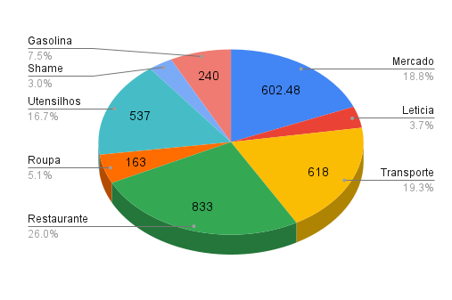
pedagio praia | $25.00 | DEBITO | Transporte
uber depois da localiza | $21.00 | PIX | Transporte
Pizza Laura | $117.00 | DEBITO | Restaurante
uber ate infopoint | $13.00 | PIX | Transporte
uber até em casa | $14.00 | PIX | Transporte
uber | $13.00 | PIX | Transporte
bebida | $14.00 | PIX | Mercado
uber | $7.00 | PIX | Transporte
capa celular | $35.00 | DEBITO | Utensilhos
uber | $8.00 | PIX | Transporte
janta | $100.00 | PIX | Leticia
bebida chocolate | $60.00 | PIX | Mercado
uber | $30.00 | PIX | Transporte
 | $400.00 | PIX | Restaurante
 | $400.00 | DEBITO | Transporte
 | $400.00 | DEBITO | Utensilhos
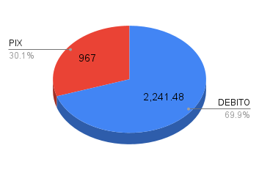

Total | $3,208.48

Fev 2025
Orçamento pessoal mensal

RENDA MENSAL REAL | Vale Alimentação |  | $1,000.00
 | ObjectEdge Salary |  | $5,600.00 | DESPESA TOTAL REAL | Soma TOTAL |  | $3,750.00
 | Rent from Santana AP |  |  | Sobra do Mês |  |  | $2,850.00
 | Renda mensal total |  | $6,600.00
 |  |  |  | GASTOS MENSAIS | Custo previsto | Custo Real | Diferença
GASTOS DIARIOS | Custo | Modelo | Detalhe | Dividas mes passado | $0.00 | $50.00 | -$50.00
 |  |  |  | Financiamento | $880.00 | $200.00 | $680.00
 |  |  |  | Condominio Dom Pedro II | $300.00 | $300.00 | $0.00
 |  |  |  | Condominio Santana | $360.00 | $321.00 | $39.00
 |  |  |  | Luz | $320.00 | $320.00 | $0.00
 |  |  |  | Internet | $100.00 | $100.00 | $0.00
 |  |  |  | Cartão de Credito | $1,000.00 | $810.00 | $190.00
 |  |  |  | Celular Claro | $30.00 | $32.00 | -$2.00
 |  |  |  | Celular Vivo | $20.00 | $20.00 | $0.00
 |  |  |  | IPTU Dom Pedro | $30.00 | $90.00 | -$60.00
 |  |  |  | Transporte Helena | $400.00 |  | $400.00
 |  |  |  | Tom Weed | $400.00 | $200.00 | $200.00
 |  |  |  | Vale Alimentação | $1,000.00 | $1,000.00 | $0.00
 |  |  |  | Alimentação | $1,000.00 |  | $1,000.00
 |  |  |  | Renegociação Carrefour | $110.00 | $107.00 | $3.00
 |  |  |  | Investimentos CDB | $500.00 | $200.00 | $300.00
 |  |  |  | Total | $6,450.00 | $3,750.00 | $2,750.00

 |  |  |  | COMIDA | Custo previsto | Custo Real | Diferença
 |  |  |  | Padaria Semana 1 | $50.00 |  | $50.00
 |  |  |  | Padaria Semana 2 | $50.00 |  | $50.00
 |  |  |  | Padaria Semana 3 | $50.00 |  | $50.00
 |  |  |  | Padaria Semana 4 | $50.00 |  | $50.00
 |  |  |  | Ifood 1 | $100.00 |  | $100.00
 |  |  |  | Ifood 2 | $100.00 |  | $100.00
 |  |  |  | Co-Working Lunch 1 | $50.00 |  | $50.00
 |  |  |  | Co-Working Lunch 2 | $50.00 |  | $50.00
 |  |  |  | Outros | $125.00 |  | $125.00
 |  |  |  | Outros | $125.00 |  | $125.00
 |  |  |  | Outros | $125.00 |  | $125.00
 |  |  |  | Outros | $125.00 |  | $125.00
 |  |  |  | Total | $1,000.00 | $0.00 | $1,000.00




Total | $0.00

Aug 2025
Orçamento pessoal mensal

RENDA MENSAL REAL | Vale Alimentação |  | $1,000.00
 | ObjectEdge Salary |  | $6,430.00 | DESPESA TOTAL REAL | Soma TOTAL |  | $9,637.00
 | Rent from Santana AP |  | $830.00 | Sobra do Mês |  |  | -$1,377.00
 | Renda mensal total |  | $8,260.00
 |  |  |  | GASTOS MENSAIS | Custo previsto | Custo Real | Diferença
GASTOS DIARIOS | Custo | Modelo | Detalhe | Dividas mes passado | $0.00 | $1,067.00 | -$1,067.00
cafe | $10.00 | credito | comida | Financiamento | $880.00 | $800.00 | $80.00
lanche | $30.00 | credito | comida | Condominio Dom Pedro II | $300.00 | $300.00 | $0.00
uber leticia | $21.00 | debito | Letícia | Condominio Santana | $360.00 | $375.00 | -$15.00
café | $14.00 | credito | comida | Luz | $320.00 | $507.00 | -$187.00
charuto whysk | $74.00 | debito | álcool | Internet | $100.00 | $100.00 | $0.00
ceva | $24.00 | credito | álcool | Cartão de Credito | $1,000.00 | $1,248.00 | -$248.00
wasteofmoney | $130.00 | pix | shame | Celular Claro | $30.00 | $36.00 | -$6.00
uber | $9.00 | pix | transporte | Celular Vivo | $20.00 | $20.00 | $0.00
uber | $39.00 | pix | transporte | IPTU Dom Pedro | $90.00 |  | $90.00
uber | $60.00 | debito | transporte | Transporte Helena | $400.00 | $0.00 | $400.00
piscina campeonato natação | $90.00 | pix | taxa | Tom Weed | $400.00 | $400.00 | $0.00
uber | $15.00 | debito | transporte | Vale Alimentação | $1,000.00 | $1,000.00 | $0.00
tom | $120.00 | debito | tom | Alimentação | $1,000.00 | $1,000.00 | $0.00
shoarman | $80.00 | pix | comida | Renegociação Carrefour | $110.00 | $110.00 | $0.00
tom | $100.00 | pix | tom | CC Helena | $100.00 | $0.00 | $100.00
ifood | $100.00 | pix | comida | Investimentos CDB | $500.00 | $500.00 | $0.00
uber | $100.00 | pix | transporte | Total | $6,610.00 | $7,463.00 | $214.00
almoço | $100.00 | pix | comida
uber | $40.00 | pix | transporte | COMIDA/TRANSPORTE | Custo previsto | Custo Real | Diferença
ifood | $100.00 | pix | comida | Padaria Semana 1 | $50.00 | $50.00 | $0.00
 |  |  |  | Padaria Semana 2 | $50.00 | $50.00 | $0.00
 |  |  |  | Padaria Semana 3 | $50.00 | $50.00 | $0.00
 |  |  |  | Padaria Semana 4 | $50.00 | $50.00 | $0.00
 |  |  |  | Ifood 1 | $100.00 | $100.00 | $0.00
 |  |  |  | Ifood 2 | $100.00 | $100.00 | $0.00
 |  |  |  | Co-Working Lunch 1 | $50.00 | $43.00 | $7.00
 |  |  |  | Co-Working Lunch 2 | $50.00 | $50.00 | $0.00
 |  |  |  | Uber CoWorking | $125.00 | $50.00 | $75.00
 |  |  |  | Uber CoWorking | $125.00 | $125.00 | $0.00
 |  |  |  | Outros | $125.00 | $125.00 | $0.00
 |  |  |  | Outros | $125.00 | $125.00 | $0.00
 |  |  |  | Total | $1,000.00 | $918.00 | $82.00

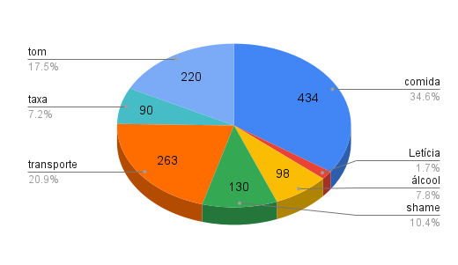

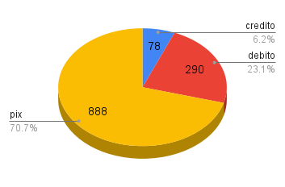

Total | $1,256.00

Set 2025
Orçamento pessoal mensal

RENDA MENSAL REAL | Vale Alimentação |  | $1,100.00
 | ObjectEdge Salary |  | $6,443.00 | DESPESA TOTAL REAL | Soma TOTAL |  | $7,218.00
 | Rent from Santana AP |  | $800.00 | Sobra do Mês |  |  | $1,125.00
 | Renda mensal total |  | $8,343.00
 |  |  |  | GASTOS MENSAIS | Custo previsto | Custo Real | Diferença
GASTOS DIARIOS | Custo | Modelo | Detalhe | Dividas mes passado | $0.00 | $1,191.00 | -$1,191.00
shoopee | $20.00 | pix | Leticia | Financiamento | $880.00 | $800.00 | $80.00
uber | $15.00 | pix | transporte | Condominio Dom Pedro II | $300.00 | $300.00 | $0.00
almoço com Helena | $46.00 | pix | comida | Condominio Santana | $360.00 | $345.00 | $15.00
uber volta | $15.00 | pix | transporte | Luz | $320.00 | $500.00 | -$180.00
expointer | $300.00 | pix | expointer | Internet | $100.00 | $100.00 | $0.00
 |  |  |  | Cartão de Credito | $1,000.00 | $1,340.00 | -$340.00
 |  |  |  | Celular Claro | $30.00 | $36.00 | -$6.00
 |  |  |  | Celular Vivo | $20.00 |  | $20.00
 |  |  |  | IPTU Dom Pedro | $90.00 |  | $90.00
 |  |  |  | Transporte Helena | $400.00 | $0.00 | $400.00
 |  |  |  | Tom Weed | $400.00 | $500.00 | -$100.00
 |  |  |  | Vale Alimentação | $1,000.00 | $1,100.00 | -$100.00
 |  |  |  | Alimentação | $1,000.00 |  | $1,000.00
 |  |  |  | Renegociação Carrefour | $110.00 | $110.00 | $0.00
 |  |  |  | CC Helena | $100.00 | $0.00 | $100.00
 |  |  |  | Investimentos CDB | $500.00 | $500.00 | $0.00
 |  |  |  | Total | $6,610.00 | $6,822.00 | $979.00

 |  |  |  | COMIDA/TRANSPORTE | Custo previsto | Custo Real | Diferença
 |  |  |  | Padaria Semana 1 | $50.00 |  | $50.00
 |  |  |  | Padaria Semana 2 | $50.00 |  | $50.00
 |  |  |  | Padaria Semana 3 | $50.00 |  | $50.00
 |  |  |  | Padaria Semana 4 | $50.00 |  | $50.00
 |  |  |  | Ifood 1 | $100.00 |  | $100.00
 |  |  |  | Ifood 2 | $100.00 |  | $100.00
 |  |  |  | Co-Working Lunch 1 | $50.00 |  | $50.00
 |  |  |  | Co-Working Lunch 2 | $50.00 |  | $50.00
 |  |  |  | Uber CoWorking | $125.00 |  | $125.00
 |  |  |  | Uber CoWorking | $125.00 |  | $125.00
 |  |  |  | Outros | $125.00 |  | $125.00
 |  |  |  | Outros | $125.00 |  | $125.00
 |  |  |  | Total | $1,000.00 | $0.00 | $1,000.00

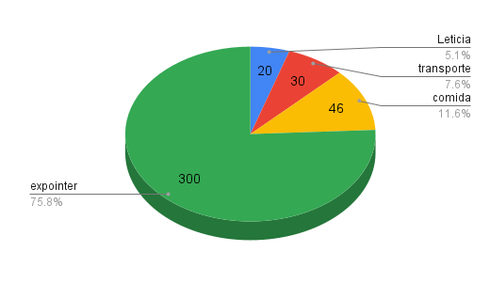

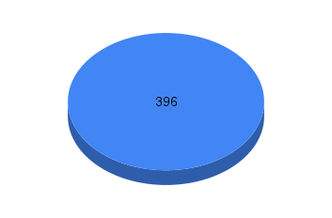

Total | $396.00

Out 2025
Orçamento pessoal mensal

RENDA MENSAL REAL | Vale Alimentação |  | $1,100.00
 | ObjectEdge Salary |  | $6,440.00 | DESPESA TOTAL REAL | Soma TOTAL |  | $6,906.00
 | Rent from Santana AP |  | $822.00 | Sobra do Mês |  |  | $1,456.00
 | Renda mensal total |  | $8,362.00
 |  |  |  | GASTOS MENSAIS | Custo previsto | Custo Real | Diferença
GASTOS DIARIOS | Custo | Modelo | Detalhe | Dividas mes passado | $0.00 | $1,500.00 | -$1,500.00
hogartz legends | $60.00 | PIX | game | Financiamento | $880.00 | $880.00 | $0.00
formatura Fritz Uber | $30.00 | DEBITO | transporte | Condominio Dom Pedro II | $300.00 | $300.00 | $0.00
tom | $120.00 | PIX | tom | Condominio Santana | $360.00 | $386.00 | -$26.00
formatura amigo leticia | $100.00 | PIX | festa | Luz | $320.00 | $405.00 | -$85.00
 |  |  |  | Internet | $100.00 | $100.00 | $0.00
 |  |  |  | Cartão de Credito | $1,000.00 | $1,224.00 | -$224.00
 |  |  |  | Celular Claro | $30.00 | $36.00 | -$6.00
 |  |  |  | Celular Vivo | $20.00 | $0.00 | $20.00
 |  |  |  | IPTU Dom Pedro | $90.00 |  | $90.00
 |  |  |  | Transporte Helena | $400.00 |  | $400.00
 |  |  |  | Tom Weed | $400.00 | $480.00 | -$80.00
 |  |  |  | Vale Alimentação | $1,000.00 | $1,000.00 | $0.00
 |  |  |  | Alimentação | $1,000.00 |  | $1,000.00
 |  |  |  | Renegociação Carrefour | $110.00 | $107.00 | $3.00
 |  |  |  | CC Helena | $100.00 | $178.00 | -$78.00
 |  |  |  | Helena Atividade Extra Curricular | $100.00 |  | $100.00
 |  |  |  | Investimentos CDB | $500.00 | $0.00 | $500.00
 |  |  |  | Total | $6,710.00 | $6,596.00 | $1,614.00

 |  |  |  | COMIDA/TRANSPORTE | Custo previsto | Custo Real | Diferença
 |  |  |  | Padaria Semana 1 | $50.00 |  | $50.00
 |  |  |  | Padaria Semana 2 | $50.00 |  | $50.00
 |  |  |  | Padaria Semana 3 | $50.00 |  | $50.00
 |  |  |  | Padaria Semana 4 | $50.00 |  | $50.00
 |  |  |  | Ifood 1 | $100.00 |  | $100.00
 |  |  |  | Ifood 2 | $100.00 |  | $100.00
 |  |  |  | Co-Working Lunch 1 | $50.00 |  | $50.00
 |  |  |  | Co-Working Lunch 2 | $50.00 |  | $50.00
 |  |  |  | Uber CoWorking | $125.00 |  | $125.00
 |  |  |  | Uber CoWorking | $125.00 |  | $125.00
 |  |  |  | Outros | $125.00 |  | $125.00
 |  |  |  | Outros | $125.00 |  | $125.00
 |  |  |  | Total | $1,000.00 | $0.00 | $1,000.00

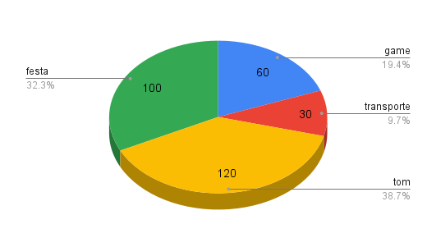

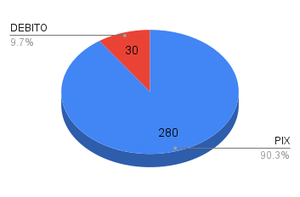

Total | $310.00

Nov 2025
Orçamento pessoal mensal

RENDA MENSAL REAL | Vale Alimentação
 | ObjectEdge Salary |  |  | DESPESA TOTAL REAL | Soma TOTAL |  | $0.00
 | Rent from Santana AP |  |  | Sobra do Mês |  |  | $0.00
 | Renda mensal total |  | $0.00
 |  |  |  | GASTOS MENSAIS | Custo previsto | Custo Real | Diferença
GASTOS DIARIOS | Custo | Modelo | Detalhe | Dividas mes passado | $0.00 |  | $0.00
 |  |  |  | Financiamento | $880.00 |  | $880.00
 |  |  |  | Condominio Dom Pedro II | $300.00 |  | $300.00
 |  |  |  | Condominio Santana | $360.00 |  | $360.00
 |  |  |  | Luz | $320.00 |  | $320.00
 |  |  |  | Internet | $100.00 |  | $100.00
 |  |  |  | Cartão de Credito | $1,000.00 |  | $1,000.00
 |  |  |  | Celular Claro | $30.00 |  | $30.00
 |  |  |  | Celular Vivo | $20.00 |  | $20.00
 |  |  |  | IPTU Dom Pedro | $90.00 |  | $90.00
 |  |  |  | Transporte Helena | $400.00 |  | $400.00
 |  |  |  | Tom Weed | $400.00 |  | $400.00
 |  |  |  | Vale Alimentação | $1,000.00 |  | $1,000.00
 |  |  |  | Alimentação | $1,000.00 |  | $1,000.00
 |  |  |  | Renegociação Carrefour | $110.00 |  | $110.00
 |  |  |  | CC Helena | $100.00 |  | $100.00
 |  |  |  | Helena Atividade Extra Curricular | $100.00 |  | $100.00
 |  |  |  | Investimentos CDB | $500.00 |  | $500.00
 |  |  |  | Total | $6,710.00 | $0.00 | $6,710.00

 |  |  |  | COMIDA/TRANSPORTE | Custo previsto | Custo Real | Diferença
 |  |  |  | Padaria Semana 1 | $50.00 |  | $50.00
 |  |  |  | Padaria Semana 2 | $50.00 |  | $50.00
 |  |  |  | Padaria Semana 3 | $50.00 |  | $50.00
 |  |  |  | Padaria Semana 4 | $50.00 |  | $50.00
 |  |  |  | Ifood 1 | $100.00 |  | $100.00
 |  |  |  | Ifood 2 | $100.00 |  | $100.00
 |  |  |  | Co-Working Lunch 1 | $50.00 |  | $50.00
 |  |  |  | Co-Working Lunch 2 | $50.00 |  | $50.00
 |  |  |  | Uber CoWorking | $125.00 |  | $125.00
 |  |  |  | Uber CoWorking | $125.00 |  | $125.00
 |  |  |  | Outros | $125.00 |  | $125.00
 |  |  |  | Outros | $125.00 |  | $125.00
 |  |  |  | Total | $1,000.00 | $0.00 | $1,000.00



Total | $0.00

Dec 2025
Orçamento pessoal mensal

RENDA MENSAL REAL | Vale Alimentação |  | $750.00
 | ObjectEdge Salary |  | $6,500.00 | DESPESA TOTAL REAL | Soma TOTAL |  | $8,578.00
 | Rent from Santana AP |  | $880.00 | Sobra do Mês |  |  | -$448.00
 | Renda mensal total |  | $8,130.00
 |  |  |  | GASTOS MENSAIS | Custo previsto | Custo Real | Diferença
GASTOS DIARIOS | Custo | Modelo | Detalhe | Dividas mes passado | $0.00 | $1,200.00 | -$1,200.00
transporte porto | $200.00 | Debito | Uber | Financiamento | $880.00 | $900.00 | -$20.00
 |  |  |  | Condominio Dom Pedro II | $300.00 | $300.00 | $0.00
AirBnB |  | Credito |  | Condominio Santana | $360.00 | $450.00 | -$90.00
 |  |  |  | Luz | $320.00 | $422.00 | -$102.00
 |  |  |  | Internet | $100.00 | $100.00 | $0.00
 |  |  |  | Cartão de Credito | $1,000.00 | $1,200.00 | -$200.00
 |  |  |  | Celular Claro | $30.00 | $36.00 | -$6.00
 |  |  |  | Celular Vivo | $20.00 |  | $20.00
 |  |  |  | IPTU Dom Pedro | $90.00 |  | $90.00
 |  |  |  | Transporte Helena | $400.00 |  | $400.00
 |  |  |  | Tom Weed | $400.00 | $480.00 | -$80.00
 |  |  |  | Vale Alimentação | $1,000.00 | $1,000.00 | $0.00
 |  |  |  | Alimentação | $1,000.00 | $2,000.00 | -$1,000.00
 |  |  |  | Renegociação Carrefour | $110.00 | $110.00 | $0.00
 |  |  |  | CC Helena | $100.00 | $180.00 | -$80.00
 |  |  |  | Helena Atividade Extra Curricular | $100.00 |  | $100.00
 |  |  |  | Investimentos CDB | $500.00 |  | $500.00
 |  |  |  | Total | $6,710.00 | $8,378.00 | -$468.00

 |  |  |  | COMIDA/TRANSPORTE | Custo previsto | Custo Real | Diferença
 |  |  |  | Padaria Semana 1 | $50.00 |  | $50.00
 |  |  |  | Padaria Semana 2 | $50.00 |  | $50.00
 |  |  |  | Padaria Semana 3 | $50.00 |  | $50.00
 |  |  |  | Padaria Semana 4 | $50.00 |  | $50.00
 |  |  |  | Ifood 1 | $100.00 |  | $100.00
 |  |  |  | Ifood 2 | $100.00 |  | $100.00
 |  |  |  | Co-Working Lunch 1 | $50.00 |  | $50.00
 |  |  |  | Co-Working Lunch 2 | $50.00 |  | $50.00
 |  |  |  | Uber CoWorking | $125.00 |  | $125.00
 |  |  |  | Uber CoWorking | $125.00 |  | $125.00
 |  |  |  | Outros | $125.00 |  | $125.00
 |  |  |  | Outros | $125.00 |  | $125.00
 |  |  |  | Total | $1,000.00 | $0.00 | $1,000.00

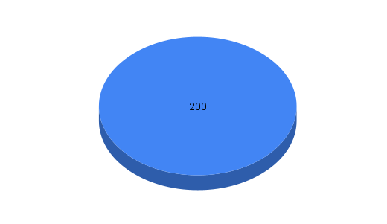

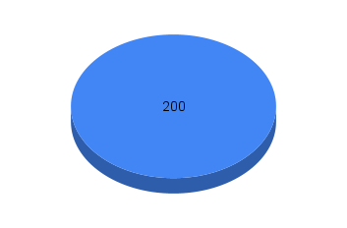

Total | $200.00

Copy of Dec 2025
Orçamento pessoal mensal

RENDA MENSAL REAL | Vale Alimentação |  | $1,050.00
 | ObjectEdge Salary |  | $7,400.00 | 6k+1.4k premio | DESPESA TOTAL REAL | Soma TOTAL |  | $7,221.00
 | Rent from Santana AP |  | $817.00 |  | Sobra do Mês |  |  | $2,046.00
 | Renda mensal total |  | $9,267.00
 |  |  |  |  | GASTOS MENSAIS | Custo previsto | Custo Real | Diferença
GASTOS DIARIOS | Custo | Modelo | Detalhe |  | Dividas mes passado | $0.00 | $400.00 | -$400.00
 |  | Debito | Uber |  | Financiamento | $880.00 | $880.00 | $0.00
 |  |  |  |  | Condominio Dom Pedro II | $300.00 | $300.00 | $0.00
AirBnB |  | Credito |  |  | Condominio Santana | $360.00 | $392.00 | -$32.00
 |  |  |  |  | Luz | $320.00 | $386.00 | -$66.00
 |  |  |  |  | Internet | $100.00 | $100.00 | $0.00
 |  |  |  |  | Cartão de Credito | $1,000.00 | $1,700.00 | -$700.00
 |  |  |  |  | Celular Claro | $30.00 | $36.00 | -$6.00
 |  |  |  |  | Celular Vivo | $20.00 | $20.00 | $0.00
 |  |  |  |  | IPTU Dom Pedro | $90.00 |  | $90.00
 |  |  |  |  | Transporte Helena | $400.00 | $1,400.00 | -$1,000.00
 |  |  |  |  | Tom Weed | $400.00 | $360.00 | $40.00
 |  |  |  |  | Vale Alimentação | $1,000.00 | $1,050.00 | -$50.00
 |  |  |  |  | Alimentação | $1,000.00 |  | $1,000.00
 |  |  |  |  | Renegociação Carrefour | $110.00 | $107.00 | $3.00
 |  |  |  |  | CC Helena | $100.00 | $90.00 | $10.00
 |  |  |  |  | Helena Atividade Extra Curricular | $100.00 |  | $100.00
 |  |  |  |  | Investimentos CDB | $500.00 |  | $500.00
 |  |  |  |  | Total | $6,710.00 | $7,221.00 | -$111.00

 |  |  |  |  | COMIDA/TRANSPORTE | Custo previsto | Custo Real | Diferença
 |  |  |  |  | Padaria Semana 1 | $50.00 |  | $50.00
 |  |  |  |  | Padaria Semana 2 | $50.00 |  | $50.00
 |  |  |  |  | Padaria Semana 3 | $50.00 |  | $50.00
 |  |  |  |  | Padaria Semana 4 | $50.00 |  | $50.00
 |  |  |  |  | Ifood 1 | $100.00 |  | $100.00
 |  |  |  |  | Ifood 2 | $100.00 |  | $100.00
 |  |  |  |  | Co-Working Lunch 1 | $50.00 |  | $50.00
 |  |  |  |  | Co-Working Lunch 2 | $50.00 |  | $50.00
 |  |  |  |  | Uber CoWorking | $125.00 |  | $125.00
 |  |  |  |  | Uber CoWorking | $125.00 |  | $125.00
 |  |  |  |  | Outros | $125.00 |  | $125.00
 |  |  |  |  | Outros | $125.00 |  | $125.00
 |  |  |  |  | Total | $1,000.00 | $0.00 | $1,000.00





Total | $0.00

